Ponuka
Príloha č. 2 - Ponuka v zákazke „Výzva č. 79 - Sedacie prvky“

Obchodné meno uchádzača:
Sídlo uchádzača:
Štatutárny zástupca:
IČO:
IČ DPH:
Tel. číslo:
Platca/Neplatca DPH: |  | Som platcom DPH

Čestné vyhlásenia podľa zákona o verejnom obstarávaní
Predložením tejto ponuky prehlasujem, že spĺňam požiadavky na predmet zákazky tak, ako sú uvedené vo výzve na predloženie ponuky a jej prílohách.
Predložením tejto ponuky prehlasujem, že som sa oboznámil so znením čestného vyhlásenia uvedeným v hárku "Osobné postavenie" tohto dokumentu a potvrdzujem všetky tam uvedené skutočnosti.
Predložením tejto ponuky čestne vyhlasujem, že som sa oboznámil so znením čestného vyhlásenia uvedeným v hárku "Koneční užívatelia výhod" tohto dokumentu a potvrdzujem všetky tam uvedené skutočnosti.
Predložením tejto ponuky čestne vyhlasujem, že som sa oboznámil so znením čestného vyhlásenia uvedeným v hárku "Medzinárodné sankcie" tohto dokumentu a potvrdzujem všetky tam uvedené skutočnosti.
Predložením tejto ponuky čestne vyhlasujem, že nemám uložený zákaz účasti vo verejnom obstarávaní potvrdený konečným rozhodnutím v Slovenskej republike a v štáte sídla, miesta podnikania alebo obvyklého pobytu.
Predložením tejto ponuky čestne vyhlasujem, že postupujem v súlade s etickým kódexom uchádzača vydaným Úradom pre verejné obstarávanie: https://www.uvo.gov.sk/zaujemca-uchadzac/eticky-kodex-zaujemcu-uchadzaca

Kritérium č. 1: |  | Cena celkom v eurách s DPH
Obrázok | Názov pooložky podľa prílohy č. 1 | Počet kusov | Suma v EUR bez DPH | Výška DPH | Suma v EUR s DPH na všetky kusy | Pristor pre doplnenie názvu ponúkaného tovaru, prípadne linku na web dodávateľa v prípade, že ho chce uchádzač s ponukou predložiť
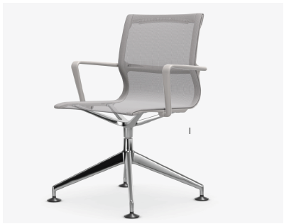 | I. Interiérová stolička konferenčná - typ I s klzákmi | 13 | 0 | 0 | 0
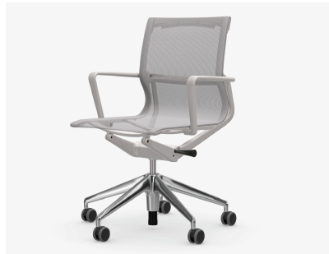 | II. Interiérová stolička konferenčná – typ II s mäkkými kolieskami | 6 | 0 | 0 | 0
 | III. Interiérová stolička konferenčná – typ III tvrdými kolieskami | 1 | 0 | 0 | 0
Ponuková cena: |  | 0.00

V ... |  | Dátum: |  | Podpis

